Sheet1
OOD |  |  |  |  | １１.プログラム機能設計書 |  |  |  |  |  |  |  |  |  |  |  |  |  |  |  |  |  |  |  |  |  | 6/30
システム名： 社内用SNS開発 |  |  |  |  |  |  |  |  |  | 機能名： プロフィール（機能ID:U006） |  |  |  |  |  |  |  |  |  |  |  |  | 作成日： 2013/11/15 |  |  |  | 作成者： 山本樹

 | 【１－１．概要説明】
 |  | １．ユーザ自身のプロフィールを閲覧する画面。
 |  | ２．プロフィール編集画面へ遷移することができる。

 | 【１－２．画面レイアウト定義】
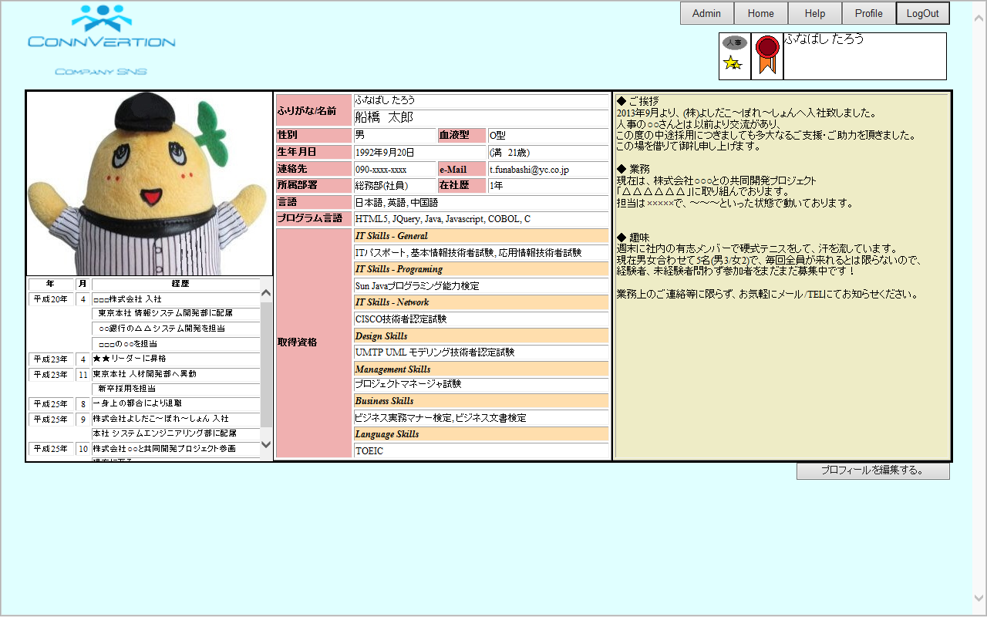

(5)
(16)

(1)
(6)
(7)

(8)
(9)
(10)
(11)
(12)
(13)
(14)

(2)
(3)
(4)

(15)

(17)

 | 【１－３．画面項目定義】
 |  | 番号 | 項目名 |  |  |  | 項目名（英字） | 属性 |  | 型 | 桁数 (Byte) | I/O | 必須チェック | 入力制限 |  |  |  | 表示形式 （編集仕様） | DBアクセス | 対応テーブルカラム |  | 詳細
 |  |  |  |  |  |  |  |  |  |  |  |  |  | かな | カタカナ | 英字 | 数値
 |  | (1) | プロフィール画面 |  |  |  | profileImg | img |  | String | - | O | - | - | - | - | - | - | (1) | ユーザ表．プロフIMG |  | ユーザのプロフィール画像がパスを用いて表示する。
 |  | (2) | 年 |  |  |  | historyYear | label |  | - | - | O | - | - | - | - | - | - | (1) | 経歴表．年 |  | 各経歴の年を表示する。
 |  | (3) | 月 |  |  |  | historyManth | label |  | - | - | O | - | - | - | - | - | - | (1) | 経歴表．月 |  | 各経歴の月を表示する。
 |  | (4) | 経歴 |  |  |  | history | label |  | - | - | O | - | - | - | - | - | - | (1) | 経歴表．内容 |  | 経歴の内容を表示する。
 |  | (5) | 名前 |  |  |  | name | label |  | - | - | O | - | - | - | - | - | - | (1) | ユーザ表．氏名 |  | ユーザの名前を表示する。
 |  | (6) | 性別 |  |  |  | gender | label |  | - | - | O | - | - | - | - | - | - | (1) | ユーザ表．性別 |  | ユーザの性別を表示する。
 |  | (7) | 血液型 |  |  |  | bloodtype | label |  | - | - | O | - | - | - | - | - | - | (1) | ユーザ表．血液型 |  | ユーザの血液型を表示する。
 |  | (8) | 生年月日 |  |  |  | birthday | label |  | - | - | O | - | - | - | - | - | yyyy年mm月dd日 | (1) | ユーザ表．生年月日 |  | ユーザの生年月日を表示する。
 |  | (9) | 連絡先 |  |  |  | contact | label |  | - | - | O | - | - | - | - | - | - | (1) | ユーザ表．連絡先 |  | ユーザの連絡先を表示する。
 |  | (10) | Email |  |  |  | mail | label |  | - | - | O | - | - | - | - | - | - | (1) | ユーザ表．Email |  | ユーザのメールアドレスを表示する。
 |  | (11) | 所属部署 |  |  |  | section | label |  | - | - | O | - | - | - | - | - | - | (1) | ユーザ表．部署ID |  | ユーザの所属部署を表示する。
 |  | (12) | 在社歴 |  |  |  | carrier | label |  | - | - | O | - | - | - | - | - | - | (1) | (SYSDATE-ユーザ表．入社年月日) |  | ユーザの在社歴を表示する。
 |  | (13) | 言語 |  |  |  | usableLanguage | label |  | - | - | O | - | - | - | - | - | - | (1) | 使用言語表．ユーザID |  | ユーザが扱うことのできる言語を表示する。
 |  | (14) | プログラム言語 |  |  |  | usablePLanguage | label |  | - | - | O | - | - | - | - | - | - | (1) | 使用P言語表．ユーザID |  | ユーザが扱うことのできるプログラム言語を表示する。
 |  | (15) | 取得資格 |  |  |  | gotlisence | label |  | - | - | O | - | - | - | - | - | - | (1) | 所持資格表．ユーザID |  | ユーザが所持している資格を表示する。
 |  | (16) | 自由欄 |  |  |  | freeSpace | label |  | - | - | O | - | - | - | - | - | - | (1) | ユーザ表．自由欄 |  | ユーザが自由に使用できるテキストスペース。
 |  | (17) | 編集ボタン |  |  |  | editButton | button |  | - | - | O | - | - | - | - | - | - | - | - |  | プロフィールを編集する画面に遷移する。

 | 【１－４．入力パラメータ】
 |  | № | ID |  |  | 名称 |  |  | 説明
 |  | - | - |  |  | - |  |  | -

 | 【１－５．イベント詳細定義】
 |  | № | イベント／条件 |  |  |  |  | 処理内容 |  |  |  |  |  |  |  |  |  |  |  |  | 実施日 |  |  | 結果 | 実施日 | 結果 | 実施日 | 結果
 |  | 1 | 編集ボタン押下時 |  |  |  |  | 【画面遷移】
 |  |  |  |  |  |  |  |  | ①URL
 |  |  |  |  |  |  |  |  |  | 未実装
 |  |  |  |  |  |  |  |  | ②遷移先
 |  |  |  |  |  |  |  |  |  | U.010プロフィール編集画面
 |  |  |  |  |  |  |  |  | ③パラメータ

 | 【１－６．DBアクセス】

 |  | (1)検索キーワードに該当するユーザを検索する
 |  |  |  | 取得カラム名
 |  |  |  |  | ユーザ表．プロフIMG
 |  |  |  |  | ユーザ表．氏名
 |  |  |  |  | ユーザ表．性別
 |  |  |  |  | ユーザ表．血液型
 |  |  |  |  | ユーザ表．生年月日
 |  |  |  |  | ユーザ表．連絡先
 |  |  |  |  | ユーザ表．Email
 |  |  |  |  | 部署表．部署IMG
 |  |  |  |  | (SYSDATE-ユーザ表．入社年月日)
 |  |  |  |  | 言語表．言語名
 |  |  |  |  | P言語表．P言語名
 |  |  |  |  | 資格表．資格名
 |  |  |  |  | ユーザ表．自由欄
 |  |  |  |  | 経歴表．年
 |  |  |  |  | 経歴表．月
 |  |  |  |  | 経歴表．内容
 |  |  |  | 検索対象テーブル名
 |  |  |  |  | ユーザ表
 |  |  |  |  | 部署表
 |  |  |  |  | 使用言語表
 |  |  |  |  | 言語表
 |  |  |  |  | 使用P言語表
 |  |  |  |  | P言語表
 |  |  |  |  | 所持資格表
 |  |  |  |  | 資格表
 |  |  |  |  | 経歴表
 |  |  |  | 検索条件
 |  |  |  |  | ユーザ表．部署ID = 部署表．部署ID
 |  |  |  |  | ユーザ表．ユーザID = 使用言語表．ユーザID
 |  |  |  |  | 使用言語表．言語ID = 言語表．言語ID
 |  |  |  |  | ユーザ表．ユーザID = 使用P言語表．ユーザID
 |  |  |  |  | 使用P言語表．言語ID = P言語表．言語ID
 |  |  |  |  | ユーザ表．ユーザID = 所持資格表．ユーザID
 |  |  |  |  | 所持資格表．資格ID = 資格表．資格ID
 |  |  |  |  | ユーザ表．ユーザID = 経歴表．ユーザID
 |  |  |  |  | ユーザID = ログインID

